Master table related
tbCustomers |  |  | tbSales
fstCustCode | nvarchar(10) |  | fstUserCode | nvarchar(6) | --> relasi ke fstSalesCode di tbCustomers
fstCustName | nvarchar(40) |  | fstUserName | nvarchar(30)
fstTitle | nvarchar(10) |  | fstDepCode | nvarchar(3) | -->Departement 'SLS' = sales
fstCustBillAdd1 | nvarchar(60) |  | fstPassword | nvarchar(10)
fstCustBillAdd2 | nvarchar(60) |  | fblSPV | bit
fstCustBillAdd3 | nvarchar(60) |  | fblSpecial | bit
fstCityCode | nvarchar(3) |  | fblNonActive | bit
fstCustBillZipCode | nvarchar(5) |  | fstUserCodeScylla | nvarchar(20)
fstContact | nvarchar(50)
fstPhone1 | nvarchar(20)
fstPhone2 | nvarchar(20) |  | tbItems
fstFax | nvarchar(20) |  | fstItemCode | nvarchar(20)
fstMobile | nvarchar(20) |  | fstGroupItemCode | nvarchar(3)
fstEmail | nvarchar(50) |  | fstSubGroupItemCode | nvarchar(3)
fstCustDelAdd1 | nvarchar(60) |  | fstItemName | nvarchar(50)
fstCustDelAdd2 | nvarchar(60) |  | fstSatuan1 | nvarchar(10)
fstCustDelAdd3 | nvarchar(60) |  | fmnSellingPrice1 | money | harga jual Group 01 Satuan 1
fsiTermsPayment | smallint |  | fstSatuan2 | nvarchar(10)
fsiPriceLevel | smallint |  | frlConvertion2 | float
fmnCreditLimit | money |  | fmnSellingPrice2 | money | harga jual Group 01 Satuan 2
fstAccountCode | nvarchar(15) |  | fstSatuan3 | nvarchar(10)
fstDPAccountCode | nvarchar(15) |  | frlConvertion3 | float
fstSalesCode | nvarchar(6) | relasi ke tbUsers | fmnSellingPrice3 | money | harga jual Group 01 Satuan 3
frlDisc1 | real |  | fstMemo | nvarchar(2000)
frlDisc2 | real |  | fblNonInventory | bit
frlDisc3 | real |  | fstLastBuySatuan | nvarchar(10)
fblSync01 | bit |  | fmnLastBuyPrice | money
fblSync02 | bit |  | fdtLastBuyDate | datetime
fblSync03 | bit |  | fstLastBuyNo | nvarchar(25)
fblSync04 | bit |  | fblEditSO | bit
fblSync05 | bit |  | fmnSellingPrice1B | money | harga jual Group 02 Satuan 1
fblSync06 | bit |  | fmnSellingPrice2B | money | harga jual Group 02 Satuan 2
fblSync07 | bit |  | fmnSellingPrice3B | money | harga jual Group 02 Satuan 3
fblSync08 | bit |  | fmnSellingPrice1C | money | harga jual Group 03 Satuan 1
fblSync09 | bit |  | fmnSellingPrice2C | money | harga jual Group 03 Satuan 2
fblSync10 | bit |  | fmnSellingPrice3C | money | harga jual Group 03 Satuan 3
fstPeriodUpdateSales | nvarchar(7) |  | fmnSellingPrice1D | money
fstJadwalSales | nvarchar(1) | 1;Senin;2;Selasa;3;Rabu;4;Kamis;5;Jumat;6;Sabtu;7;Minggu | fmnSellingPrice2D | money
fblNonActive | bit |  | fmnSellingPrice3D | money
fstNPWP | nvarchar(30) |  | fmnSellingPrice1E | money
fsiPriceGroupID | smallint | 1;Group 01;2;Group 02;3;Group 03;4;Group 04;5;Group 05;6;Group 06;7;Group 07;8;Group 08;9;Group 09;10;Group 10 | fmnSellingPrice2E | money
fstCustCodeSYS | nvarchar(8) |  | fmnSellingPrice3E | money
fmnBiParkir | money |  | fmnSellingPrice1F | money
fmnBiKuliPerDus | money |  | fmnSellingPrice2F | money
fmnBiKuliBulanan | money |  | fmnSellingPrice3F | money
fsiDayJTBiKuliBulanan | smallint |  | fmnSellingPrice1G | money
fblBIKuliParkirPotTagihan | bit |  | fmnSellingPrice2G | money
fstCustCodePCP | nvarchar(10) |  | fmnSellingPrice3G | money
fstNoID | nvarchar(20) |  | fmnSellingPrice1H | money
fsiMonthlyEdit | smallint |  | fmnSellingPrice2H | money
fstPeriodEdit | nvarchar(7) |  | fmnSellingPrice3H | money
fstKelurahan | nvarchar(60) |  | fmnSellingPrice1I | money
fstKecamatan | nvarchar(60) |  | fmnSellingPrice2I | money
fdtLastUpdate | datetime |  | fmnSellingPrice3I | money
fstLastUpdateBy | nvarchar(6) |  | fmnSellingPrice1J | money | harga jual Group 10 Satuan 1
fstGPSCoordinates | nvarchar(MAX) | tambahan field baru | fmnSellingPrice2J | money | harga jual Group 10 Satuan 2
 |  |  | fmnSellingPrice3J | money | harga jual Group 10 Satuan 3
 |  |  | fstItemCodePCP | nvarchar(20)

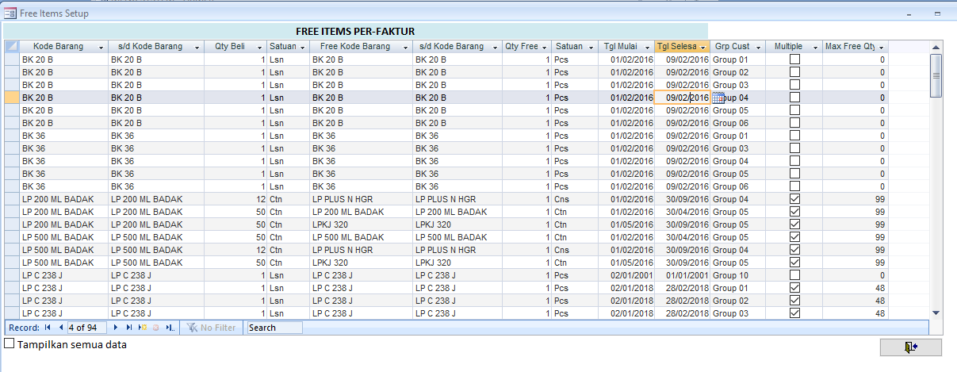
tbFreeItemPerInvoice |  | Free Item ini untuk tahap ini, hanya sebagai informasi yg muncul di mobile apps, spy sales bisa tawarkan ke customer
finPromoID | int
fstItemCodeAwl | nvarchar(20)
fstItemCodeAkh | nvarchar(20)
finQty | int
fstSatuan | nvarchar(10)
fstFreeItemCodeAwl | nvarchar(20)
fstFreeItemCodeAkh | nvarchar(20)
finFreeQty | int
fstSatuanFree | nvarchar(10)
fdtDateStart | datetime
fdtDateEnd | datetime
fsiPriceGroupID | smallint
fblMultipleFree | bit
finMaxFreeQty | int

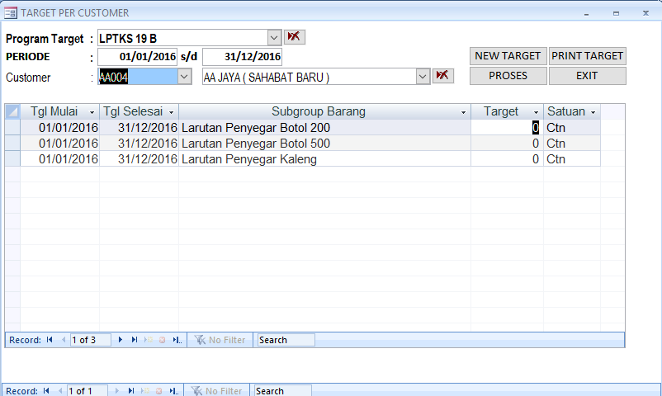
trTargetPerCustomer (target penjualan customer untuk dapat promo tertentu) |  |  | Untuk tahap awal, sistem absensi, cukup sebagai info az
finTargetID | int
fstCustCode | nvarchar(10)
fstItemCode | nvarchar(20)
finTarget | int | Qty target
fstSatuan | nvarchar(10)
fdtDateStart | datetime
fdtDateEnd | datetime
fstProgramCode | nvarchar(20)
finCurrentQty | int | Qty Pencapaian sampai saat ini

